Worksheet
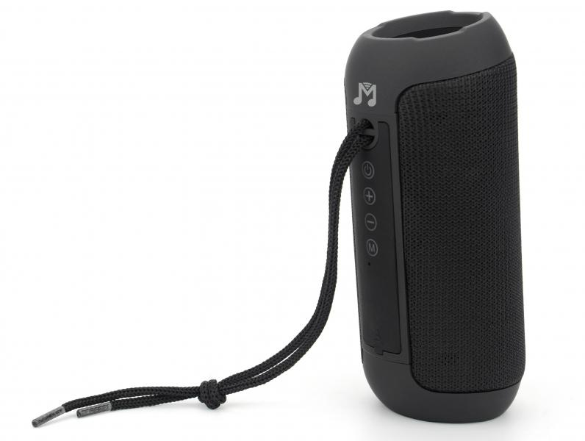
MusicMan Bluetooth Lautsprecher BT-X61

Artikelnummer | 5090 |  | VE | 10
EAN | 4260358126067 |  | Stück pro Palette | 1120
Zollnummer | 85182100 |  | Lagen Pro Palette | 8

Abmessungen - Artikel
Länge(cm) | Breite(cm) | Höhe(cm) | Gewicht(g)
15.2 | 6.5 | 6.5 | 320

Abmessungen - Artikelverpackung
Länge(cm) | Breite(cm) | Höhe(cm) | Leergewicht(g) | Gewicht(g) Artikel+Verpackung
7.5 | 7.3 | 16.8 | 38 | 388

Abmessungen - VE Karton (Masterkarton)
Länge(cm) | Breite(cm) | Höhe(cm) | Gewicht(g)
39 | 16.5 | 21.5 | 4040

Verpackung - Bestandteile
Rest Zubehör (g) | Papier/Pappe (g) | Styropor (g) | Kunstst. Hohlkörper(g) | Kunstst. Folien(g) | Materialverbunde (g)
19 | 9 | 0 | 0 | 6 | 0

Batterie- / Akkuinformationen
Batterie-benötigt | Batterie enthalten | Batterie-Typ | Batterie-System(Art)
Ja | Ja | Akku | Li-Ion - Lithium-Ionen-Akku
Anzahl(stk.) | Gewicht/Stk.(g) | Energiedichte(WH/Kg) | Leistung(WH)
1 | 36 | 183.33 | 6.66

Lithium Baterie
Energiegehalt | Gewicht (Kg)
1800 | 36

Weiterführende Informationen
Technaxx Reseller Portal

